Частоты аварий
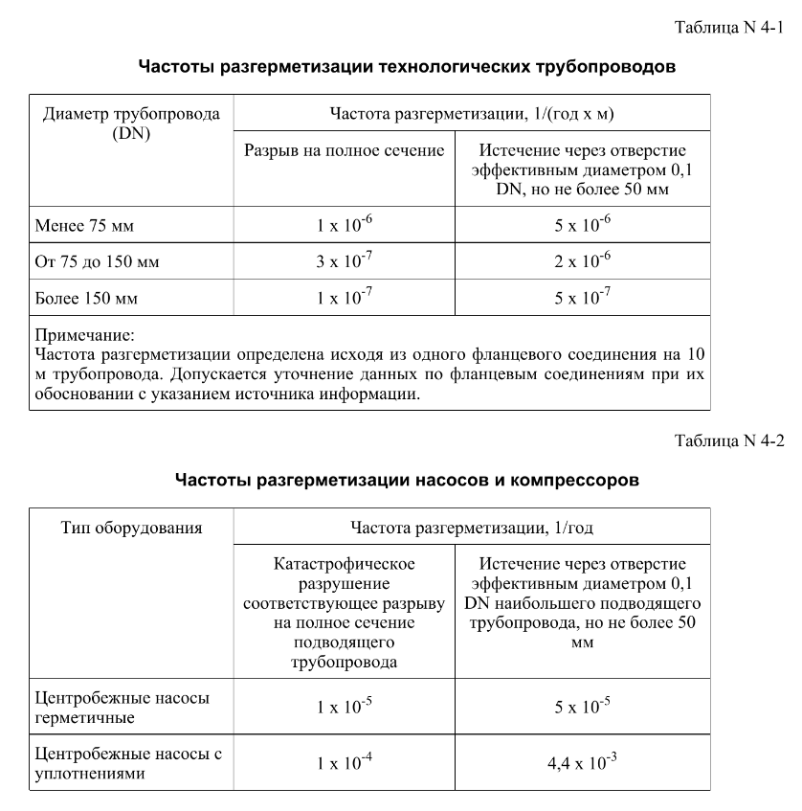
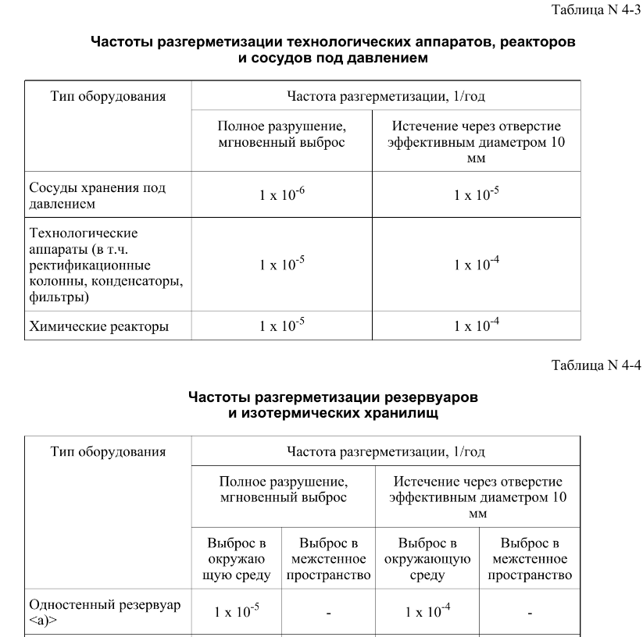
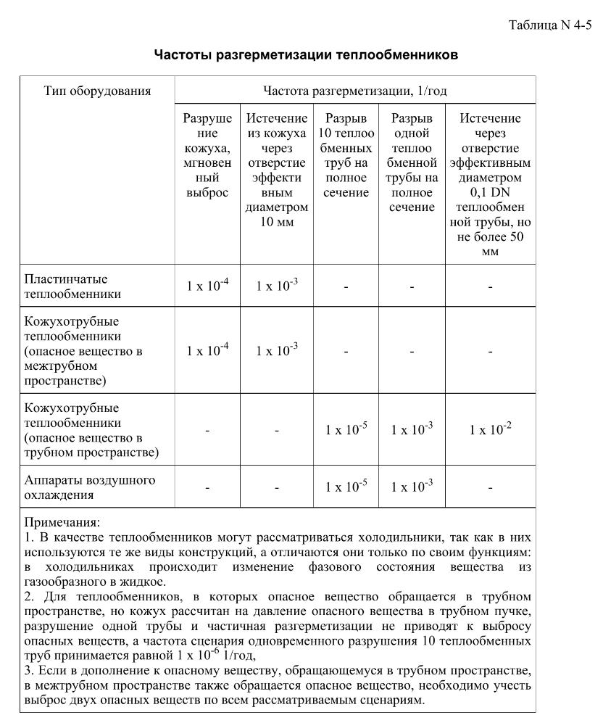
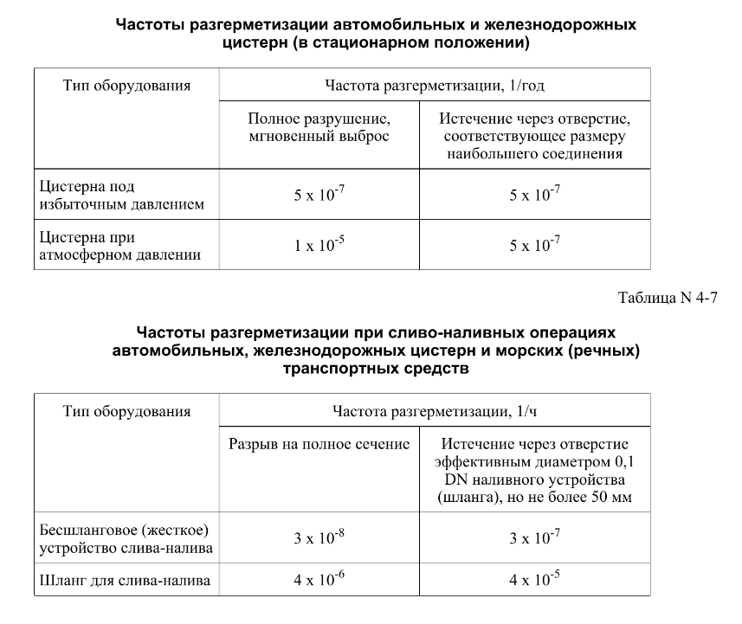

FN_FG
Частота, 1/ год | Кол-во, чел | Частота, 1/ год | Ущерб, млн
1.22E-07 | 1 | 1.22E-07 | 6.51
2.45E-08 | 2 | 2.45E-08 | 9.74
4.65E-07 | 0 | 4.65E-07 | 1.43
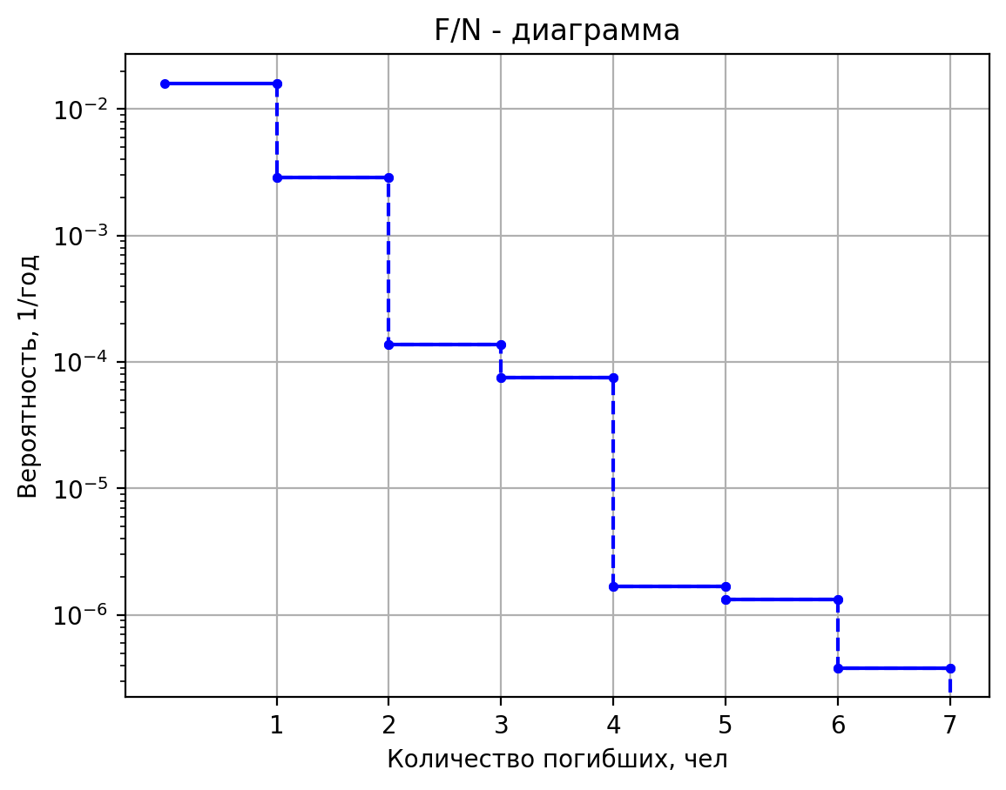
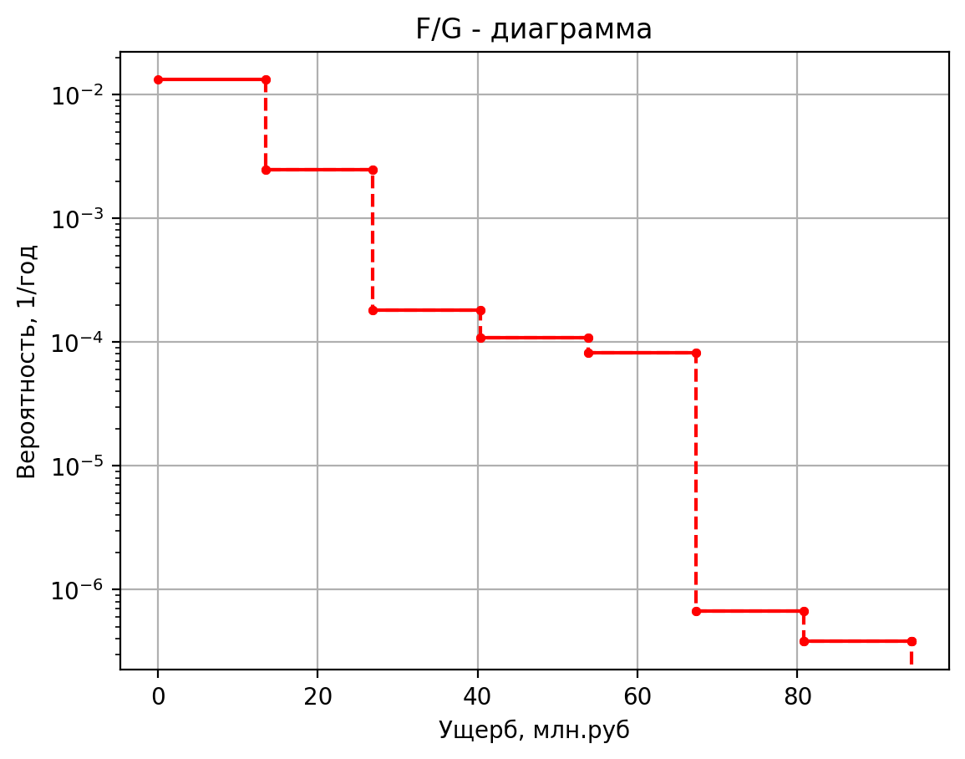
8.16E-07 | 0 | 8.16E-07 | 0.58
1.63E-07 | 0 | 1.63E-07 | 0.55
3.10E-06 | 0 | 3.10E-06 | 0.43
3.67E-06 | 1 | 3.67E-06 | 6.51
7.34E-07 | 2 | 7.34E-07 | 9.73
1.40E-05 | 0 | 1.40E-05 | 1.43
2.45E-05 | 0 | 2.45E-05 | 0.58
4.90E-06 | 0 | 4.90E-06 | 0.55
9.30E-05 | 0 | 9.30E-05 | 0.43
8.08E-06 | 1 | 8.08E-06 | 6.51
1.62E-06 | 2 | 1.62E-06 | 9.72
3.07E-05 | 0 | 3.07E-05 | 1.43
5.39E-05 | 0 | 5.39E-05 | 0.58
1.08E-05 | 0 | 1.08E-05 | 0.55
2.05E-04 | 0 | 2.05E-04 | 0.43
1.50E-11 | 1 | 1.50E-11 | 8.38
5.70E-11 | 3 | 5.70E-11 | 15.92
2.28E-10 | 0 | 2.28E-10 | 1.35
1.20E-10 | 0 | 1.20E-10 | 0.55
4.80E-10 | 0 | 4.80E-10 | 0.77
1.20E-10 | 0 | 1.20E-10 | 0.43
4.56E-10 | 0 | 4.56E-10 | 0.43
1.82E-09 | 0 | 1.82E-09 | 0.10
7.50E-09 | 1 | 7.50E-09 | 7.94
4.50E-10 | 1 | 4.50E-10 | 8.38
1.71E-09 | 2 | 1.71E-09 | 11.52
6.84E-09 | 0 | 6.84E-09 | 1.35
3.60E-09 | 0 | 3.60E-09 | 0.55
1.44E-08 | 0 | 1.44E-08 | 0.77
3.60E-09 | 0 | 3.60E-09 | 0.42
1.37E-08 | 0 | 1.37E-08 | 0.42
5.47E-08 | 0 | 5.47E-08 | 0.10
2.25E-07 | 1 | 2.25E-07 | 7.94
9.90E-10 | 1 | 9.90E-10 | 8.38
3.76E-09 | 1 | 3.76E-09 | 7.76
1.50E-08 | 0 | 1.50E-08 | 1.35
7.92E-09 | 0 | 7.92E-09 | 0.55
3.17E-08 | 0 | 3.17E-08 | 0.77
7.92E-09 | 0 | 7.92E-09 | 0.42
3.01E-08 | 0 | 3.01E-08 | 0.42
1.20E-07 | 0 | 1.20384E-07 | 0.103669914
4.95E-07 | 1 | 0.000000495 | 7.93541398

дБR, ppm

при горении 1 тонны нефти
№, п/п | Загрязняющее вещество | Норматив платы, руб./т (Hi) | Коэффициент особой охраны. (Кохр) | Коэффициент Кин | Масса выброса, т | Сумма ущерба, руб.
1 | Оксид углерода (СО)* | 5000 | 1.08 | 0.10042 | 0.798 | 432.7
2 | Оксиды азота (NОx)* | 64289 | 1.08 | 0.10042 | 0.066 | 460.2
3 | Оксиды серы (SO2)** | 10723 | 1.08 | 0.10042 | 0.26 | 302.4
4 | Сероводород (H2S)* | 50000 | 1.08 | 0.10042 | 0.001 | 5.4
5 | Сажа (С)** | 50000 | 1.08 | 0.10042 | 1.615 | 8757.6
6 | Синильная кислота (НСN)* | 50000 | 1.08 | 0.10042 | 0.01 | 54.2
8 | Формальдегид (HCHO)* | 50000 | 1.08 | 0.10042 | 0.01 | 54.2
9 | Органич. к-ты (на СН3СООН)* | 93.5 | 1.08 | 0.10042 | 0.14 | 1.4
 |  |  |  | Итого с 1 т нефти |  | 10068.2

№, п/п | Загрязняющее вещество | Норматив платы, руб./т (Hi) | Коэффициент особой охраны. (Кохр) | Коэффициент Кин | Масса выброса, т | Сумма ущерба, руб. |  |  |  | при расчете ущерба от загрязнения почвы при расчете ущерба принимались следующие коэффициенты СЗ =1,5 (степень загрязнения), Kr = 1 (показатель в зависимости от глубины загрязнения), Кисх=1,6 (показатель в зависимости от кат.земель и целевого назначения), Тх = 500 руб/м2 (расценка для исчисления размера вреда). Итого за 1 м2: 1200 руб.
1 | Углеводороды С1-С5 | 12292 | 1.08 | 0.10042 | 1 | 1333.1



 |  |  |  |  |  |  | Риск индивидуальный, 1/год | Риск, дБR | Риск, ppm
 |  |  |  |  |  |  | 0.00000158 | -20.913775244 | 1.58

